受講要領
２０１９年度建設業関連（建設業許可及び経営事項審査）研修実施要領

■目 的
建設業許可及び経営事項審査の申請書類等を作成するための知識の習得を図る。

■受講予定者
建設業許可及び経営事項審査の申請書類等を実際に作成する実務担当者

■募集人員
講義名 |  |  | 宮崎会場 |  |  | 延岡会場
経営事項審査について |  |  | １２５人 |  |  | ７５人
建設業許可について |  |  | １２５人 |  |  | ７５人
※定員を超える申込みがあった場合は、受講人数を制限する場合がございます。

■研修期間
講義名 |  |  | 宮崎会場 |  |  | 延岡会場
経営事項審査について |  |  | 令和元年９月４日（水）１３時～ |  |  | 令和元年９月１３日（金）１３時～
建設業許可について |  |  | 令和元年９月４日（水）１５時１０分～ |  |  | 令和元年９月１３日（金）１５時１０分～

■場 所
宮崎会場…宮崎県建設技術センター ３階 大教室 （宮崎市清武町今泉丙２５５９の１）
延岡会場…延岡市職業訓練支援センター (延岡市土々呂町４丁目４３９０番地１)

■講義内容
（別頁参照）

■申込方法
「研修受講申込書」に必要事項を記入の上、メールもしくは郵送、FAXで申込みください。
※詳細はホームページをご覧ください。

■申込締切
令和元年７月３１日（水）

■研修経費及び納入方法
（１）研修経費
一人当たり ２，０００円

（２）納入方法
納入先の口座番号及び納入期限を明記した受講票を、８月１日～８月６日の間にメールもしくはFAX
で送信しますので、受講票確認後期限内に納入ください。
※納入は、すべて銀行振込となります。当日現金での納入はできません。
受講票が８月６日までに届かない場合は必ずお問合せください。
受講票の発送状況は、推進機構のホームページで御確認ください。
業務の都合等で受講できない場合は、代わりの方が受講してもかまいません。

■取消し・返金について
①令和元年８月２３日（金）までの取消し |  |  |  | 受講料から振込手数料を除いた額を返金
②令和元年８月２６日（月）以降の取消し |  |  |  | 返金できません（ただし、テキストを郵送します）

■申込先及び問合せ先
（公財）宮崎県建設技術推進機構 土木課 企画研修システム担当
〒880-0803 宮崎市旭１丁目２番２号 企業局庁舎５階
TEL ０９８５－２０－１８３０ FAX ０９８５－２０－１８５０
メールアドレス info@mk-suishin.or.jp
ホームページ https://www.mk-suishin.or.jp
※宮崎県建設技術センター、延岡市職業訓練支援センターへのお問合せは御遠慮ください。

■持参品
筆記用具

■受付日時
講 義 名 |  |  | 宮 崎 会 場 |  |  | 延 岡 会 場
経営事項審査について |  |  | 令和元年９月４日（水）１２時３０分～１３時 |  |  | 令和元年９月１３日（金）１２時３０分～１３時
建設業許可について |  |  | 令和元年９月４日（水）１５時～１５時１０分 |  |  | 令和元年９月１３日（金）１５時～１５時１０分
２０１９年度建設業関連（建設業許可及び経営事項審査）研修概要

【概 要】
期間 |  | 講 義 名 |  |  | 宮崎会場 |  | 延岡会場
 |  | 経営事項審査について |  |  | 令和元年９月 ４日（水） |  | 令和元年９月 １３日（金）
 |  |  |  |  | １３時～ |  | １３時～
 |  | 建設業許可について |  |  | 令和元年９月 ４日（水） |  | 令和元年９月 １３日（金）
 |  |  |  |  | １５時１０分～ |  | １５時１０分～
場所 |  | 【宮崎会場】 |  | 宮崎県建設技術センター （宮崎市清武町今泉丙２５５９の１）
 |  | 【延岡会場】 |  | 延岡市職業訓練支援センター （延岡市土々呂町４丁目４３９０番地１）
目的 |  | 建設業許可及び経営事項審査の申請書類等を作成するための知識の習得を図る。
受講予定者 |  | 建設 | ○ | 法面 | ○ | 測量設計 | －
 |  | 地質 | － | 造園 | ○ | その他 | （ 建設業関連 ）
予定人員 |  | 講 義 名 |  |  | 宮崎会場 |  | 延岡会場
 |  | 経営事項審査について |  |  | １２５人 |  | ７５人
 |  | 建設業許可について |  |  | １２５人 |  | ７５人

【時間割】
月日 | 曜日 | 時間 | 教科目 |  |  | 講師
【宮崎会場】 |  | 12:30～13:00 | 受付
2019-09-04 | 水 | 13:00～13:10 | 開講式・オリエンテーション
 |  | 13:10～15:00 | 経営事項審査について |  |  | 【宮崎会場】
 |  |  |  |  |  | 宮崎県行政書士会
【延岡会場】 |  |  |  |  |  | 【延岡会場】
2019-09-13 | 金 |  |  |  |  | 宮崎県行政書士会
 |  | 15:00～15:10 | 閉講式・受講証交付
【宮崎会場】 |  | 15:00～15:10 | 受付
2019-09-04 | 水 | 15:10～15:20 | 開講式・オリエンテーション
 |  | 15:20～16:50 | 建設業許可について |  |  | 【宮崎会場】
 |  |  |  |  |  | 宮崎県行政書士会
【延岡会場】 |  |  |  |  |  | 【延岡会場】
2019-09-13 | 金 |  |  |  |  | 宮崎県行政書士会
 |  | 16:50～17:00 | 閉講式・受講証交付

※「建設業許可について」、「経営事項審査について」の両方の研修を受ける方は、「経営事項
審査について」の受付のみで構いません。

【内 容】
宮崎・延岡両会場共
講義名 |  |  | 内容
経営事項審査について |  |  | 経営事項審査申請書類の記載方法等
建設業許可について |  |  | 建設業許可申請書及び各種変更届等に関する書類の記載方法等
■会場案内図

【宮崎会場】 |  | 宮崎県建設技術センター ３階大教室 （宮崎市清武町今泉丙２５５９の１）
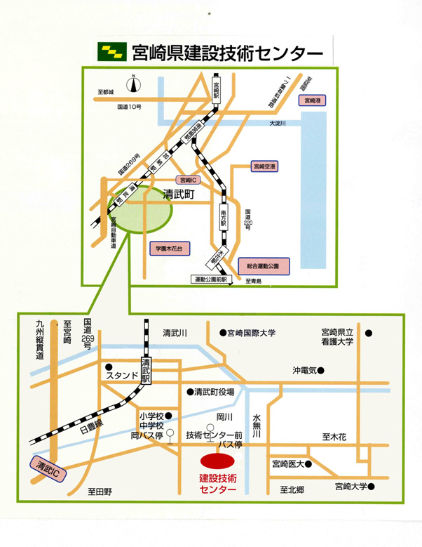

【延岡会場】 |  | 延岡市職業訓練支援センター （延岡市土々呂町４丁目４３９０番地１）
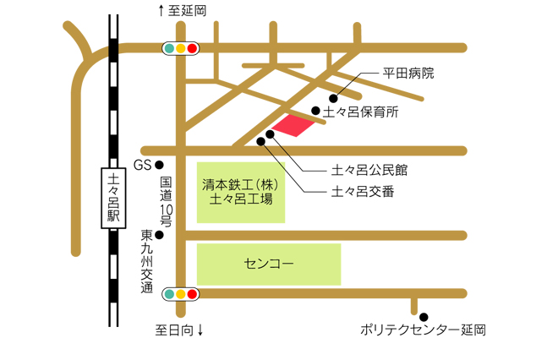

研修受講申込書
 |  |  |  |  |  |  | ＮＯ．

２０１９年度建設業関連（建設業許可及び経営事項審査）研修

※お一人様１枚ずつの御記入をお願いします。 |  |  |  |  |  |  | 令和元年9月1日 現在
会社名
フリガナ
氏名
会社住所 |  | 〒

建設業 許可番号
 |  | ※建設業の方のみ。建設業の方は必ず記入してください。
会社電話番号
会社ＦＡＸ番号
代表E-mail アドレス
緊急連絡先 （携帯電話等）
受講する 研修 |  | ※受講される研修全てに○をつけてください。
 |  | （申し込みされた研修についてのみ受講証を発行いたします。）
 |  | 定員を超える申し込みがあった場合は、受講人数を制限する場合がございます。

 |  | 【宮崎会場】

 |  | １．経営事項審査について |  |  |  | ２．建設業許可について

 |  | 【延岡会場】

 |  | ３．経営事項審査について |  |  |  | ４．建設業許可について

過去の 受講状況 |  | 該当するものに○をつけてください

 |  | 平成２８、２９、３０年度に実施した建設業関連研修を

 |  |  | 受講した |  |  | 受講していない

上記のとおり研修の受講を申し込みます。

 |  |  |  |  |  |  |  | （公財）宮崎県建設技術推進機構
 |  |  |  |  |  |  |  | 土木課 企画研修システム担当 行き

■申込み先及び問合せ先
（公財）宮崎県建設技術推進機構 土木課 企画研修システム担当
〒880-0803 宮崎市旭１丁目２番２号 企業局庁舎５階
TEL ０９８５－２０－１８３０ FAX ０９８５－２０－１８５０
メールアドレス info@mk-suishin.or.jp
ホームページ https://www.mk-suishin.or.jp
※宮崎県建設技術センター、延岡市職業訓練支援センターへのお問合せは御遠慮ください。

※研修受講申込書に記入された個人情報は、研修業務を円滑に実施するために利用するもので、それ以外の目的で
は使用しません。

